イベント設定
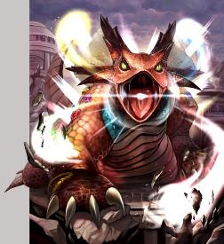
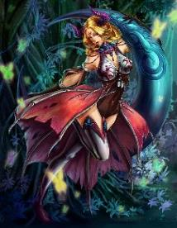
■ 4 kỷ niệm của mặt trăng trong các sự kiện đột kích

Tên sự kiện: Maru Diaz phiêu lưu văn bản - hướng dẫn của đá số phận -
Loại sự kiện: Raid sự kiện cuối cùng: case đứng đầu hệ thống phòng thủ!
Trong lời nhắc nhở mở: September 17, 2016 - 17:59 tại trên 24 tháng 9

■ Nội dung

Khi dòng chảy của bản gốc (RS1), kẻ thù bên minion ba cơ quan khỉ - là một câu chuyện đã thu hút được tìm kiếm một nhà sản xuất rượu Nyi Đá để trong sự phục hưng
Khi ông chủ trung tâm hiện nay, người sử dụng khỉ đã trở thành nhà sản xuất rượu mạnh dành Nyi đá thu - trong một cuộc chiến (Summon bằng mục), bạn có thể

Nếu một đội bóng khác với ba vị thần đã diễn ra lần đầu tiên tổng thể ở 4 vòng năm sự kiện đầu tiên "ba thần giả vs bảy anh hùng vs bốn tầng lớp quý tộc ma thuật",
"Kể từ bốn tầng lớp quý tộc ma thuật hoặc bảy anh hùng trong ba vị thần là bài hát, các nhà sản xuất rượu Nyi Stone đã nằm rải rác khắp nơi trên thế giới đang minion đã thu hút được" trang bị thêm một tóm tắt của。

▼ điểm nâng cấp lớn
- Do việc giảm căng thẳng của trận đấu boss đột kích, thêm các chức năng bỏ qua và các cuộc tấn công tăng gấp đôi sản xuất trận
• Sử dụng các mặt hàng thêm một hệ thống có thể triệu hồi một Reidobosu bất cứ lúc nào

■ Navi Nhân vật đối thoại

Alberto |  |  | Haoran
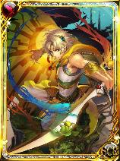
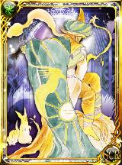

màu xám | Hawke |  |  | Claudia |  | Jamil |  | Schiff
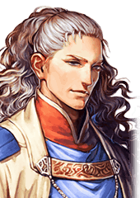
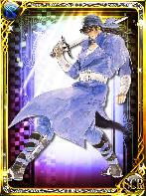
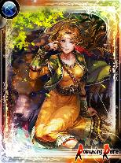
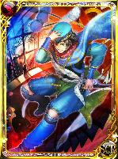
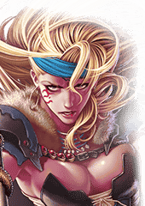

Barbara |  | Aisha |  |  | thương yêu
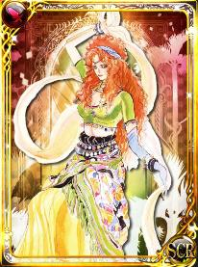
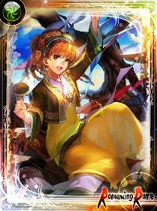
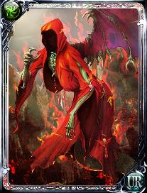

■ phần Reidobosu xuất hiện dòng sản phẩm

Saruin (đặc biệt khung chiến bằng cách dành đá số phận) |  |  |  | thương yêu
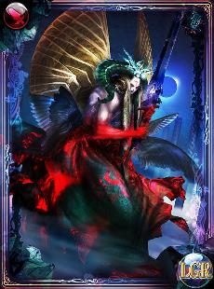

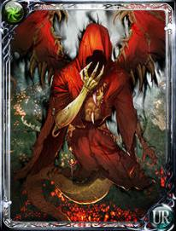
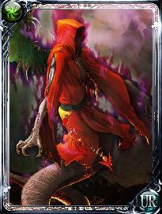

Đối với ít hơn so với các ông chủ, bạn vì bạn ra ở đây có chưa được phát hành của thiết kế trong MS ảnh。
Bốn vị vua trên trời
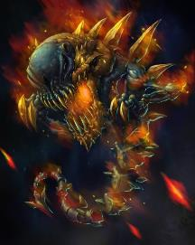
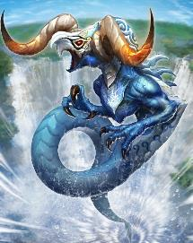
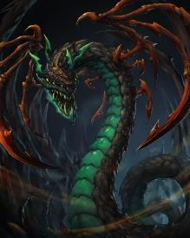
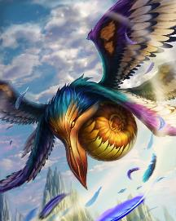

Không có lý do, thời gian này của các yếu tố bốn vị vua trời thêm trở lại của phim làm lại
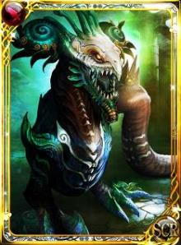
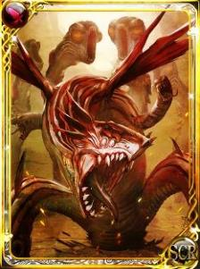
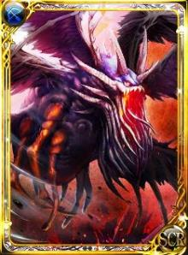
Nó cướp bốn vị vua trên trời
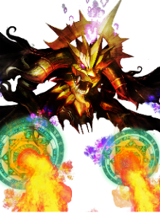

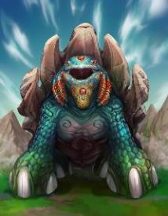
Jewel thú |  |  | người giám hộ thú |  |  |  | Witch của may mắn

レイドボス
■ 4 năm vòng trong sự kiện raid boss dòng

▼ tấn cá nhỏ |  | Nó xuất hiện khi bắt đầu sự kiện

Farufarude |  |  |  | Cerberus |  |  | Furu
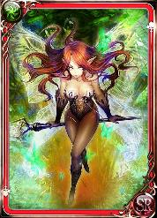
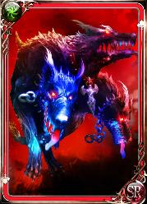
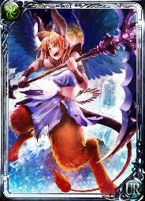

 | Sự trở lại của ngôi đền của hai trong tháng |  |  |  | Sự trở lại của núi lửa Tomae |  |  | Sự trở lại của lâu đài đông lạnh
 | Trận chiến tại thời điểm để giành chiến thắng trong Moon Stone |  |  |  | Patron giữa có ngọn lửa Tyrant |  |  | Trận chiến tại thời điểm để giành chiến thắng của Zidane Gươm

▼ Bốn Heavenly Kings (không có thời gian này vì lại Devas là một MS thêm yếu tố) |  |  |  | Nó xuất hiện khi bắt đầu sự kiện
Bởi vì MS hình ảnh chưa được phát hành còn lại là sử dụng ở đây (trong hình RS1 Khi bạn đến NG)

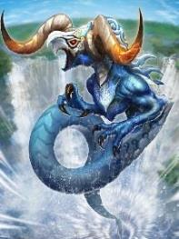
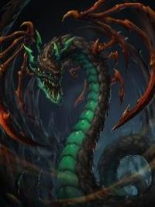


▼ triệu tập cuộc đột kích

[Hồi sinh lực] khỉ - trong |  |  | đột kích đặc biệt có thể được triệu hồi bằng cách sử dụng các nhà sản xuất rượu Nyi Đá

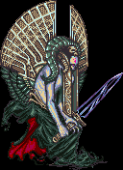

▼ raid thêm

Witch của may mắn |  | Nhưng xác suất xảy ra thấp, nhưng nó có thể có được một pt cao bằng cách đánh bại gặp phải |  |  |  | người giám hộ thú
Bởi vì MS xuất hiện mới của các ông chủ MS hình ảnh chỉ |  |  |  |  |  | Bởi vì MS xuất hiện mới của các ông chủ MS hình ảnh chỉ



Tiếp tục trở lại, đối phương mà chỉ xuất hiện trong luyện ngục tầng 777 của Netherworld |  |  |  |  |  | Bảo trợ cho bóng tối của chết đen ở dưới cùng của ngôi đền biển Ukomu
Việc làm rơi Birukisu xác suất cực thấp |  |  |  |  |  | Có sẵn trên để giành chiến thắng trong trận chiến

▼ tổng tấn công chiến tranh

Jewel thú
Bởi vì MS hình ảnh chưa được phát hành còn lại là sử dụng ở đây (trong hình RS1 Khi bạn đến NG)

